Sheet1
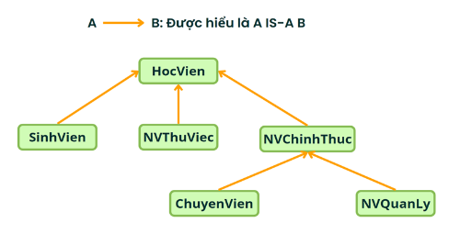
HocVien hocVien1 = new Sinh vien(); | x | x | x | x | x
HocVien hocVien2 = (SinhVien) hocVien1; | x |  |  |  | x
ChuyenVien hocVien3 = (ChuyenVien) hocVien2; |  | x |  |  | x
NVChinhThuc hocVien4 = hocVien3; |  | x |  | x
HocVien hocVien5 = hocVien3; |  |  | x
HocVien hocVien6 = (HocVien) hocVien2; | x
HocVien hocVien7 = (NVQuanLy) hocVien6 |  | x |  |  | x
NVChinhThuc hocVien8 = (NVChinhThuc) hocVien7; |  | x |  |  | x
SinhVien hocVien9 = (SinhVien) hocVien3; |  | x |  |  | x
HocVien hocVien10 = new SinhVien(); |  |  | x
ChuyenVien hocVien11 = (ChuyenVien) hocVien10; |  | x |  |  | x

